BM 01

 |  | PROGRAMA: | Transferência Especial |  | PERÍODO: | 28/01/2022 a 15/03/2022
 |  | CONCEDENTE: | Governo Federal
 |  | CONVENENTE: | Município de Sousa - PB |  | VALOR DA MEDIÇÃO: | 17,734.89
 |  | CONTRATO: | Plano de Ação 09032021-009256 |  |  |  |  |  |  |  |  |  |  | Desoneração: | sim
 |  | OBRA: | Requalificação e ampliação da Av Mosenhor Vicente Freitas |  | VALOR ACUMULADO: | 17,734.89 |  |  |  |  |  |  |  | Encargos Sociais: | 85.69%
 |  | REF. PREÇOS: | SINAPI PB - Abril/2021 |  |  |  |  |  |  |  |  |  |  | B.D.I.: | 29,97% |  |  |  |  | O PRAZO DE VIGÊNCIA DO CONTRATO SERÁ DE 14 (QUATORZE) MESES E O PRAZO DE EXECUÇÃO DESSAS OBRAS SERÁ DE ACORDO COM O CRONOGRAMA RESPECTIVO DO PROJETO A CONTAR DA EMISSÃO DA ORDEM DE SERVIÇO, PODENDO SER PRORROGADO, A CRITÉRIO EXCLUSIVO DA ADMINISTRAÇÃO MUNICIPAL, MEDIANTE TERMO ADITIVO.
 |  |  | SICRO3 - out/2020 |  | SALDO: | 2,682,854.26 |  |  |  |  |  |  |  | B.D.I. (fornecimento de materiais): | 16,80% |  |  |  |  | o prazo de vigência do contrato será de 14 (quatorze) meses e o prazo de execução dessas obras será de acordo com o cronograma respectivo do projeto a contar da emissão da ordem de serviço, podendo ser prorrogado, a critério exclusivo da administração municipal, mediante termo aditivo.
1º MEDIÇÃO - OBRA: REQUALIFICAÇÃO E AMPLIAÇÃO DA AV. MOSENHOR VICENTE FREITAS - SOUSA/PB
FONTE | CÓDIGO | ITEM | DESCRIÇÃO DOS SERVIÇOS | UNID. | QUANT. | VALORES (R$) |  |  | DESENVOLVIMENTO FISICO |  |  | DESENVOLVIMENTO FINANCEIRO (R$) |  |  | SALDO
 |  |  |  |  |  | UNIT. s/ BDI | UNIT. c/ BDI | TOTAL | QUANT. ACUMULADA ANTERIOR | QUANT. EXECUTADA | QUANT. ACUMULADA TOTAL | ACUMULADO ANTERIOR | REALIZADO NO PERÍODO | ACUMULADO TOTAL | QUANT. | R$
 |  | 0.0 | REQUALIFICAÇÃO E AMPLIAÇÃO DA AV MOSENHOR VICENTE FREITAS |  |  |  |  | 2,700,589.15
 |  | 1.0 | TRECHO 1 (CONSTRUÇÃO DE 1 NOVA FAIXA DE ROLAGEM) - COMPRIMENTO 2300 M |  |  |  |  | 1,961,537.94 | - | - | - | - | - | - |  | 1,961,537.94 |  | ÓRGÃO
 |  | 1.1 | SERVIÇOS PRELIMINARES |  |  |  |  | 11,767.50 | - | - | - | - | - | - |  | 11,767.50
COMPOSIÇÃO | 8 | 1.1.1 | SERVICOS TOPOGRAFICOS PARA PAVIMENTACAO, INCLUSIVE NOTA DE SERVICOS, ACOMPANHAMENTO E GREIDE [ADAPTADO DE SINAPI 78472] | M2 | 20,700.00 | 0.27 | 0.35 | 7,245.00 |  | - | - | - | - | - | 20,700.00 | 7,245.00 |  | 0,39 | 0.35000 | 0.35000 | 0.0807 | 0.35 | 0.2693 | 0.0807
SINAPI PB | 98525 | 1.1.2 | LIMPEZA MECANIZADA DE CAMADA VEGETAL, VEGETAÇÃO E PEQUENAS ÁRVORES (DIÂMETRO DE TRONCO MENOR QUE 0,20 M), COM TRATOR DE ESTEIRAS.AF_05/2018 | M2 | 15,075.00 | 0.23 | 0.30 | 4,522.50 |  | - | - | - | - | - | 15,075.00 | 4,522.50 |  | 0,34 |  |  | 0.07 | 0.30
 |  | 1.2 | MOVIMENTAÇÃO DE TERRA |  |  |  |  | 240,458.82 | - | - | - | - | - | - |  | 240,458.82
COMPOSIÇÃO | 22 | 1.2.1 | ATERRO MECANIZADO DE VALA COM ESCAVADEIRA HIDRÁULICA (CAPACIDADE DA CAÇAMBA: 0,8 M³ / POTÊNCIA: 111 HP), LARGURA MAIOR QUE 1,5 M, PROFUNDIDADE DE 1,5 A 3,0 M, COM AREIA PARA ATERRO. - ADAPTADO SINAPI 94305 | M3 | 7.260,23 | 25.48 | 33.12 | 240,458.82 |  | - | - | - | - | - | 7,260.23 | 240,458.82 |  | 36,81
 |  | 1.3 | PAVIMENTAÇÃO ASFÁLTICA |  |  |  |  | 968,377.99 | - | - | - | - | - | - |  | 968,377.99
DER PB | 2,200.00 | 1.3.1 | SUB-BASE ESTAB. GRANUL.S/MISTURA EXCLUSIVE TRANSP | m³ | 1.840,00 | 12.64 | 16.43 | 30,231.20 |  | - | - | - | - | - | 1,840.00 | 30,231.20 |  | 18,26
DER PB | 2,200.01 | 1.3.2 | BASE ESTAB. GRANUL.S/MISTURA EXCLUSIVE TRANSPORTE | m³ | 1.840,00 | 13.15 | 17.09 | 31,445.60 |  | - | - | - | - | - | 1,840.00 | 31,445.60 |  | 18,99
SINAPI PB | 96401 | 1.3.3 | EXECUÇÃO DE IMPRIMAÇÃO COM ASFALTO DILUÍDO CM-30. AF_11/2019 | M2 | 9.200,00 | 6.09 | 7.91 | 72,772.00 |  | - | - | - | - | - | 9,200.00 | 72,772.00 |  | 8,79
SINAPI PB | 96402 | 1.3.4 | EXECUÇÃO DE PINTURA DE LIGAÇÃO COM EMULSÃO ASFÁLTICA RR-2C AF_11/2019 | M2 | 18.400,00 | 1.73 | 2.25 | 41,400.00 |  | - | - | - | - | - | 18,400.00 | 41,400.00 |  | 2,51
SINAPI PB | 95995 | 1.3.5 | EXECUÇÃO DE PAVIMENTO COM APLICAÇÃO DE CONCRETO ASFÁLTICO, CAMADA DE ROLAMENTO - EXCLUSIVE CARGA E TRANSPORTE AF_11/2019 | M3 | 368,00 | 882.37 | 1,146.81 | 422,026.08 |  | - | - | - | - | - | 368.00 | 422,026.08 |  | 1.274,24
SINAPI PB | 95996 | 1.3.6 | EXECUÇÃO DE PAVIMENTO COM APLICAÇÃO DE CONCRETO ASFÁLTICO, CAMADA DE BINDER - EXCLUSIVE CARGA E TRANSPORTE. AF_11/2019 | M3 | 276,00 | 838.83 | 1,090.23 | 300,903.48 |  | - | - | - | - | - | 276.00 | 300,903.48 |  | 1.211,37
COMPOSIÇÃO | 1 | 1.3.7 | TRANSPORTE DE EMULSÃO RR-2C (PINTURA DE LIGAÇÃO), EM RODOVIA PAVIMENTADA (REFINARIA → OBRA) | M2 | 27.600,96 | 0.20 | 0.26 | 7,176.25 |  | - | - | - | - | - | 27,600.96 | 7,176.25 |  | 0,29
SINAPI PB | 93596 | 1.3.8 | TRANSPORTE COM CAMINHÃO BASCULANTE DE 10 M³, EM VIA URBANA PAVIMENTADA, ADICIONAL PARA DMT EXCEDENTE A 30 KM (UNIDADE: TXKM). AF_07/2020 | TXKM | 60.793,60 | 0.35 | 0.45 | 27,357.12 |  | - | - | - | - | - | 60,793.60 | 27,357.12 |  | 0,51
SINAPI PB | 94274 | 1.3.9 | ASSENTAMENTO DE GUIA (MEIO-FIO) EM TRECHO CURVO, CONFECCIONADA EM CONCRETO PRÉ-FABRICADO, DIMENSÕES 100X15X13X30 CM (COMPRIMENTO X BASE INFERIOR X BASE SUPERIOR X ALTURA), PARA VIAS URBANAS (USO VIÁRIO). AF_06/2016 | M | 314,00 | 41.96 | 54.53 | 17,122.42 |  | - | - | - | - | - | 314.00 | 17,122.42 |  | 60,59
COMPOSIÇÃO | 24 | 1.3.10 | CONFECÇÃO E COLOCAÇÃO DE GUARD RAIL EM CONCRETO ARMADO PREMOLDADO Fck=30MPa PARA DEFENSA DE PONTES | UN | 16,00 | 862.88 | 1,121.49 | 17,943.84 |  | - | - | - | - | - | 16.00 | 17,943.84 |  | 1.246,11
 |  | 1.4 | SINALIZAÇÃO VIÁRIA |  |  |  |  | 111,526.77 | - | - | - | - | - | - |  | 111,526.77
DER PB | 6,101.00 | 1.4.1 | SINALIZAÇÃO HORIZONTAL C/TERMOPLÁSTICO 3 ANOS DURAÇÃO | m² | 958,30 | 29.61 | 38.49 | 36,884.97 |  | - | - | - | - | - | 958.30 | 36,884.97 |  | 42,77
DER PB | 6,200.11 | 1.4.2 | FORN. E COLOCAÇÃO DE TACHA REFLET. MONODIRECIONAL | ud | 3.450,00 | 14.97 | 19.46 | 67,137.00 |  | - | - | - | - | - | 3,450.00 | 67,137.00 |  | 21,63
DER PB | 6,200.00 | 1.4.3 | SINALIZAÇÃO VERTICAL, C CHAPAS PLANAS DE AÇO ZINCADO Nº16 | m² | 6,00 | 415.13 | 539.54 | 3,237.24 |  | - | - | - | - | - | 6.00 | 3,237.24 |  | 599,49
DER PB | 6,200.07 | 1.4.4 | PLACA DE SINAL.RETANGULAR (2,50X1,00M) EM CONF.COM ITEM 06.200.00 | ud | 4,00 | 820.87 | 1,066.89 | 4,267.56 |  | - | - | - | - | - | 4.00 | 4,267.56 |  | 1.185,44
 |  | 1.5 | INSTALAÇÕES ELÉTRICAS |  |  |  |  | 510,005.92 | - | - | - | - | - | - |  | 510,005.92
COMPOSIÇÃO | 23 | 1.5.1 | POSTE DE CONCRETO COM COMPRIMENTO NOMINAL DE 12 M, CARGA NOMINAL DE 1000 DAN, ENGASTAMENTO BASE CONCRETADA COM 1 M DE CONCRETO E 0,8 M DE SOLO. - ADAPTADO SINAPI 100616 | UN | 60,00 | 2,815.57 | 3,659.39 | 219,563.40 |  | - | - | - | - | - | 60.00 | 219,563.40 |  | 4.065,99
SINAPI PB | 93358 | 1.5.2 | ESCAVAÇÃO MANUAL DE VALA COM PROFUNDIDADE MENOR OU IGUAL A 1,30 M. AF_02/2021 | M3 | 92,00 | 49.63 | 64.50 | 5,934.00 |  | - | - | - | - | - | 92.00 | 5,934.00 |  | 71,67
SINAPI PB | 91868 | 1.5.3 | ELETRODUTO RÍGIDO ROSCÁVEL, PVC, DN 32 MM (1"), PARA CIRCUITOS TERMINAIS, INSTALADO EM LAJE - FORNECIMENTO E INSTALAÇÃO. AF_12/2015 | M | 2.300,00 | 7.44 | 9.67 | 22,241.00 |  | - | - | - | - | - | 2,300.00 | 22,241.00 |  | 10,75
SINAPI PB | 91935 | 1.5.4 | CABO DE COBRE FLEXÍVEL ISOLADO, 16 MM², ANTI-CHAMA 0,6/1,0 KV, PARA CIRCUITOS TERMINAIS - FORNECIMENTO E INSTALAÇÃO AF_12/2015 | M | 6.900,00 | 19.94 | 25.92 | 178,848.00 |  | - | - | - | - | - | 6,900.00 | 178,848.00 |  | 28,81
SINAPI PB | 43104 | 1.5.5 | CAIXA DE PASSAGEM ELETRICA, PARA PISO, EM PVC, DIMENSOES DE 3/4" A 4" | UN | 60,00 | 320.57 | 416.64 | 24,998.40 |  | - | - | - | - | - | 60.00 | 24,998.40 |  | 462,94
SINAPI PB | 101657 | 1.5.6 | LUMINÁRIA DE LED PARA ILUMINAÇÃO PÚBLICA, DE 98 W ATÉ 137 W - FORNECIMENTO E INSTALAÇÃO. AF_08/2020 | UN | 60,00 | 527.08 | 685.05 | 41,103.00 |  | - | - | - | - | - | 60.00 | 41,103.00 |  | 761,17
SINAPI PB | 101632 | 1.5.7 | RELÉ FOTOELÉTRICO PARA COMANDO DE ILUMINAÇÃO EXTERNA 1000 W - FORNECIMENTO E INSTALAÇÃO. AF_08/2020 | UN | 60,00 | 25.94 | 33.72 | 2,023.20 |  | - | - | - | - | - | 60.00 | 2,023.20 |  | 37,47
SINAPI PB | 102102 | 1.5.8 | TRANSFORMADOR DE DISTRIBUIÇÃO, 30 KVA, TRIFÁSICO, 60 HZ, CLASSE 15 KV, IMERSO EM ÓLEO MINERAL, INSTALAÇÃO EM POSTE (NÃO INCLUSO SUPORTE) - FORNECIMENTO E INSTALAÇÃO. AF_12/2020 | UN | 2,00 | 5,760.76 | 7,487.26 | 14,974.52 |  | - | - | - | - | - | 2.00 | 14,974.52 |  | 8.319,18
SINAPI PB | 102110 | 1.5.9 | SUPORTE PARA TRANSFORMADOR EM POSTE DE CONCRETO DUPLO T - FORNECIMENTO E INSTALAÇÃO. AF_12/2020 | UN | 2,00 | 123.26 | 160.20 | 320.40 |  | - | - | - | - | - | 2.00 | 320.40 |  | 178,01
 |  | 1.6 | DRENAGEM E SANEAMENTO |  |  |  |  | 119,400.94 | - | - | - | - | - | - |  | 119,400.94
SINAPI PB | 99063 | 1.6.1 | LOCAÇÃO DE REDE DE ÁGUA OU ESGOTO. AF_10/2018 | M | 100,00 | 3.39 | 4.41 | 441.00 |  | - | - | - | - | - | 100.00 | 441.00 |  | 4,90
DER PB | 1,100.05 | 1.6.2 | ESCAV.E TRANSP. MAT. 1A. CAT. C/TRANSP. DE 601-800m | m³ | 400,00 | 8.17 | 10.62 | 4,248.00 |  | - | - | - | - | - | 400.00 | 4,248.00 |  | 11,80
SINAPI PB | 97636 | 1.6.3 | DEMOLIÇÃO PARCIAL DE PAVIMENTO ASFÁLTICO, DE FORMA MECANIZADA, SEM REAPROVEITAMENTO. AF_12/2017 | M2 | 200,00 | 10.39 | 13.50 | 2,700.00 |  | - | - | - | - | - | 200.00 | 2,700.00 |  | 15,01
COMPOSIÇÃO | 14 | 1.6.4 | LASTRO DE VALA COM PREPARO DE FUNDO, LARGURA MENOR QUE 1,5 M, COM CAMADA DE AREIA, LANÇAMENTO MANUAL, EM LOCAL COM NÍVEL BAIXO DE INTERFERÊNCIA. AF_06/2016 [ADAPTADO DE SINAPI 94102] | M3 | 20,00 | 148.03 | 192.39 | 3,847.80 |  | - | - | - | - | - | 20.00 | 3,847.80 |  | 213,77
SINAPI PB | 92214 | 1.6.5 | TUBO DE CONCRETO PARA REDES COLETORAS DE ÁGUAS PLUVIAIS, DIÂMETRO DE 800 MM, JUNTA RÍGIDA, INSTALADO EM LOCAL COM BAIXO NÍVEL DE INTERFERÊNCIAS - FORNECIMENTO E ASSENTAMENTO AF_12/2015 | M | 100,00 | 320.57 | 416.64 | 41,664.00 |  | - | - | - | - | - | 100.00 | 41,664.00 |  | 462,94
SINAPI PB | 99270 | 1.6.6 | POÇO DE INSPEÇÃO CIRCULAR PARA DRENAGEM, EM CONCRETO PRÉ-MOLDADO, DIÂMETRO INTERNO = 0,6 M, PROFUNDIDADE = 1,5 M, EXCLUINDO TAMPÃO. AF_12/2020 | UN | 10,00 | 381.68 | 496.07 | 4,960.70 |  | - | - | - | - | - | 10.00 | 4,960.70 |  | 551,19
COMPOSIÇÃO | 11 | 1.6.7 | TAMPAO FOFO ARTICULADO, CLASSE B125 CARGA MAX 12,5 T, REDONDO TAMPA 600 MM, REDE PLUVIAL/ESGOTO, P = CHAMINE CX AREIA / POCO VISITA ASSENTADO COM ARG CIM/AREIA 1:4, FORNECIMENTO E ASSENTAMENTO [ADAPTADO SINAPI 83627] | UN | 10,00 | 320.57 | 416.64 | 4,166.40 |  | - | - | - | - | - | 10.00 | 4,166.40 |  | 462,94
SINAPI PB | 73856/3 | 1.6.8 | BOCA PARA BUEIRO SIMPLES TUBULAR, DIAMETRO =0,80M, EM CONCRETO CICLOPICO, INCLUINDO FORMAS, ESCAVACAO, REATERRO E MATERIAIS, EXCLUINDO MATERIAL REATERRO JAZIDA E TRANSPORTE. | UN | 14,00 | 1,615.65 | 2,099.86 | 29,398.04 |  | - | - | - | - | - | 14.00 | 29,398.04 |  | 2.333,18
SINAPI PB | 93361 | 1.6.9 | REATERRO MECANIZADO DE VALA COM ESCAVADEIRA HIDRÁULICA (CAPACIDADE DA CAÇAMBA: 0,8 M³ / POTÊNCIA: 111 HP), LARGURA ATÉ 1,5 M, PROFUNDIDADE DE 1,5 A 3,0 M, COM SOLO DE 1ª CATEGORIA EM LOCAIS COM ALTO NÍVEL DE INTERFERÊNCIA. AF_04/2016 | M3 | 380,00 | 10.20 | 13.26 | 5,038.80 |  | - | - | - | - | - | 380.00 | 5,038.80 |  | 14,74
SINAPI PB | 95995 | 1.6.10 | EXECUÇÃO DE PAVIMENTO COM APLICAÇÃO DE CONCRETO ASFÁLTICO, CAMADA DE ROLAMENTO - EXCLUSIVE CARGA E TRANSPORTE AF_11/2019 | M3 | 20,00 | 882.37 | 1,146.81 | 22,936.20 |  | - | - | - | - | - | 20.00 | 22,936.20 |  | 1.274,24
 |  | 2.0 | TRECHO 2 - CALÇADÃO (LARGURA DE 850 METROS) - COMPRIMENTO 850 M |  |  |  |  | 739,051.21 | - | 1,797.00 | 1,797.00 | - | 17,734.89 | 17,734.89 |  | 721,316.32
 |  | 2.1 | PAVIMENTAÇÃO ASFÁLTICA |  |  |  |  | 446.25 | - | 1,275.00 | 1,275.00 | - | 446.25 | 446.25 |  | -
COMPOSIÇÃO | 8 | 2.1.1 | SERVICOS TOPOGRAFICOS PARA PAVIMENTACAO, INCLUSIVE NOTA DE SERVICOS, ACOMPANHAMENTO E GREIDE [ADAPTADO DE SINAPI 78472] | M2 | 1.275,00 | 0.27 | 0.35 | 446.25 |  | 1,275.00 | 1,275.00 | - | 446.25 | 446.25 | - | - |  | 0,39
 |  | 2.2 | PAVIMENTAÇÃO ASFÁLTICA |  |  |  |  | 114,188.24 | - | - | - | - | - | - |  | 114,188.24
DER PB | 2,200.00 | 2.2.1 | SUB-BASE ESTAB. GRANUL.S/MISTURA EXCLUSIVE TRANSP | m³ | 255,00 | 12.64 | 16.43 | 4,189.65 |  | - | - | - | - | - | 255.00 | 4,189.65 |  | 18,26
DER PB | 2,200.01 | 2.2.2 | BASE ESTAB. GRANUL.S/MISTURA EXCLUSIVE TRANSPORTE | m³ | 255,00 | 13.15 | 17.09 | 4,357.95 |  | - | - | - | - | - | 255.00 | 4,357.95 |  | 18,99
SINAPI PB | 96401 | 2.2.3 | EXECUÇÃO DE IMPRIMAÇÃO COM ASFALTO DILUÍDO CM-30. AF_11/2019 | M2 | 1.275,00 | 6.09 | 7.91 | 10,085.25 |  | - | - | - | - | - | 1,275.00 | 10,085.25 |  | 8,79
SINAPI PB | 96402 | 2.2.4 | EXECUÇÃO DE PINTURA DE LIGAÇÃO COM EMULSÃO ASFÁLTICA RR-2C AF_11/2019 | M2 | 2.550,00 | 1.73 | 2.25 | 5,737.50 |  | - | - | - | - | - | 2,550.00 | 5,737.50 |  | 2,51
SINAPI PB | 95995 | 2.2.5 | EXECUÇÃO DE PAVIMENTO COM APLICAÇÃO DE CONCRETO ASFÁLTICO, CAMADA DE ROLAMENTO - EXCLUSIVE CARGA E TRANSPORTE. AF_11/2019 | M3 | 38,25 | 882.37 | 1,146.81 | 43,865.48 |  | - | - | - | - | - | 38.25 | 43,865.48 |  | 1.274,24
SINAPI PB | 95996 | 2.2.6 | EXECUÇÃO DE PAVIMENTO COM APLICAÇÃO DE CONCRETO ASFÁLTICO, CAMADA DE BINDER - EXCLUSIVE CARGA E TRANSPORTE. AF_11/2019 | M3 | 38,25 | 838.83 | 1,090.23 | 41,701.30 |  | - | - | - | - | - | 38.25 | 41,701.30 |  | 1.211,37
COMPOSIÇÃO | 1 | 2.2.7 | TRANSPORTE DE EMULSÃO RR-2C (PINTURA DE LIGAÇÃO), EM RODOVIA PAVIMENTADA (REFINARIA → OBRA) | M2 | 3.825,00 | 0.20 | 0.26 | 994.50 |  | - | - | - | - | - | 3,825.00 | 994.50 |  | 0,29
SINAPI PB | 93596 | 2.2.8 | TRANSPORTE COM CAMINHÃO BASCULANTE DE 10 M³, EM VIA URBANA PAVIMENTADA, ADICIONAL PARA DMT EXCEDENTE A 30 KM (UNIDADE: TXKM). AF_07/2020 | TXKM | 7.236,90 | 0.35 | 0.45 | 3,256.61 |  | - | - | - | - | - | 7,236.90 | 3,256.61 |  | 0,51
 |  | 2.3 | CANTEIRO |  |  |  |  | 117,981.28 | - | - | - | - | - | - |  | 117,981.28
SINAPI PB | 94273 | 2.3.1 | ASSENTAMENTO DE GUIA (MEIO-FIO) EM TRECHO RETO, CONFECCIONADAEM CONCRETO PRÉ-FABRICADO, DIMENSÕES 100X15X13X30 CM (COMPRIMENTO X BASE INFERIOR X BASE SUPERIOR X ALTURA), PARA VIAS URBANAS (USO VIÁRIO). AF_06/2016 | M | 1.700,00 | 39.43 | 51.25 | 87,125.00 |  | - | - | - | - | - | 1,700.00 | 87,125.00 |  | 56,95
SINAPI PB | 94996 | 2.3.2 | EXECUÇÃO DE PASSEIO (CALÇADA) OU PISO DE CONCRETO COM CONCRETO MOLDADO IN LOCO, FEITO EM OBRA, ACABAMENTO CONVENCIONAL, ESPESSURA 10 CM, ARMADO. AF_07/2016 | M2 | 127,50 | 84.87 | 110.31 | 14,064.53 |  | - | - | - | - | - | 127.50 | 14,064.53 |  | 122,57
DER PB | 6,411.02 | 2.3.3 | BALIZADOR DE TRÁFEGO | ud | 425,00 | 30.40 | 39.51 | 16,791.75 |  | - | - | - | - | - | 425.00 | 16,791.75 |  | 43,90
 |  | 2.4 | REFORÇO DE TALUDE |  |  |  |  | 228,022.29 | - | 522.00 | 522.00 | - | 17,288.64 | 17,288.64 |  | 210,733.65
COMPOSIÇÃO | 22 | 2.4.1 | ATERRO MECANIZADO DE VALA COM ESCAVADEIRA HIDRÁULICA (CAPACIDADE DA CAÇAMBA: 0,8 M³ / POTÊNCIA: 111 HP), LARGURA MAIOR QUE 1,5 M, PROFUNDIDADE DE 1,5 A 3,0 M, COM AREIA PARA ATERRO. -ADAPTADO SINAPI 94305 | M3 | 1.065,93 | 25.48 | 33.12 | 35,303.60 |  | 522.00 | 522.00 | - | 17,288.64 | 17,288.64 | 543.93 | 18,014.96 |  | 36,81
COMPOSIÇÃO | 19 | 2.4.2 | EXECUCAO DE DRENOS DE CHORUME EM TUBOS DRENANTES, PVC, DIAM=110 MM, ENVOLTOS EM BRITA E GEOTEXTIL - ADAPTADO SINAPI 74017/1 | M | 850,00 | 35.13 | 45.66 | 38,811.00 |  | - | - | - | - | - | 850.00 | 38,811.00 |  | 50,74
COMPOSIÇÃO | 20 | 2.4.3 | CAMADA DRENANTE COM AREIA MEDIA [ADAPTADO SINAPI 83667] | M3 | 1.060,80 | 104.98 | 136.44 | 144,735.55 |  | - | - | - | - | - | 1,060.80 | 144,735.55 |  | 151,61
DER PB | 5,100.01 | 2.4.4 | PROTECAO VEGETAL DE TALUDES | m² | 2.533,74 | 2.79 | 3.62 | 9,172.14 |  | - | - | - | - | - | 2,533.74 | 9,172.14 |  | 4,03
 |  | 2.5 | INSTALAÇÕES ELÉTRICAS |  |  |  |  | 278,413.15 | - | - | - | - | - | - |  | 278,413.15
SINAPI PB | 100620 | 2.5.1 | POSTE DE AÇO CONICO CONTÍNUO CURVO SIMPLES, FLANGEADO, H=9M, INCLUSIVE LUMINÁRIA, SEM LÂMPADA - FORNECIMENTO E INSTALACAO AF_11/2019 | UN | 33,00 | 2,530.12 | 3,288.40 | 108,517.20 |  | - | - | - | - | - | 33.00 | 108,517.20 |  | 3.653,78
SINAPI PB | 101659 | 2.5.2 | LUMINÁRIA DE LED PARA ILUMINAÇÃO PÚBLICA, DE 181 W ATÉ 239 W - FORNECIMENTO E INSTALAÇÃO. AF_08/2020 | UN | 33,00 | 803.49 | 1,044.29 | 34,461.57 |  | - | - | - | - | - | 33.00 | 34,461.57 |  | 1.160,33
SINAPI PB | 93358 | 2.5.3 | ESCAVAÇÃO MANUAL DE VALA COM PROFUNDIDADE MENOR OU IGUAL A 1,30 M. AF_02/2021 | M3 | 34,00 | 49.63 | 64.50 | 2,193.00 |  | - | - | - | - | - | 34.00 | 2,193.00 |  | 71,67
SINAPI PB | 91868 | 2.5.4 | ELETRODUTO RÍGIDO ROSCÁVEL, PVC, DN 32 MM (1"), PARA CIRCUITOS TERMINAIS, INSTALADO EM LAJE - FORNECIMENTO E INSTALAÇÃO AF_12/2015 | M | 850,00 | 7.44 | 9.67 | 8,219.50 |  | - | - | - | - | - | 850.00 | 8,219.50 |  | 10,75
SINAPI PB | 91935 | 2.5.5 | CABO DE COBRE FLEXÍVEL ISOLADO, 16 MM², ANTI-CHAMA 0,6/1,0 KV, PARA CIRCUITOS TERMINAIS - FORNECIMENTO E INSTALAÇÃO. AF_12/2015 | M | 4.250,00 | 19.94 | 25.92 | 110,160.00 |  | - | - | - | - | - | 4,250.00 | 110,160.00 |  | 28,81
SINAPI PB | 43104 | 2.5.6 | CAIXA DE PASSAGEM ELETRICA, PARA PISO, EM PVC, DIMENSOES DE 3/4" A 4" | UN | 33,00 | 320.57 | 416.64 | 13,749.12 |  | - | - | - | - | - | 33.00 | 13,749.12 |  | 462,94
SINAPI PB | 101632 | 2.5.7 | RELÉ FOTOELÉTRICO PARA COMANDO DE ILUMINAÇÃO EXTERNA 1000 W - FORNECIMENTO E INSTALAÇÃO. AF_08/2020 | UN | 33,00 | 25.94 | 33.72 | 1,112.76 |  | - | - | - | - | - | 33.00 | 1,112.76 |  | 37,47

 |  |  | Total Geral: |  |  |  |  | 2,700,589.15 |  |  |  | - | 17,734.89 | 17,734.89 |  | 2,682,854.26 | 0.66%

Relatório Fotográfico
PROGRAMA: Transferência Especial |  | 28/01/2022 a 15/03/2022
CONCEDENTE: Governo Federal
CONVENENTE: Município de Sousa - PB
CONTRATO: Plano de Ação 09032021-009256
OBRA: Requalificação e ampliação da Av Mosenhor Vicente Freitas
REF. PREÇOS: SINAPI PB - Abril/2021, SICRO3 - out/2020

RELATÓRIO FOTOGRÁFICO - MEDIÇÃO 01

REQUALIFICAÇÃO E AMPLIAÇÃO DA AV MOSENHOR VICENTE FREITAS

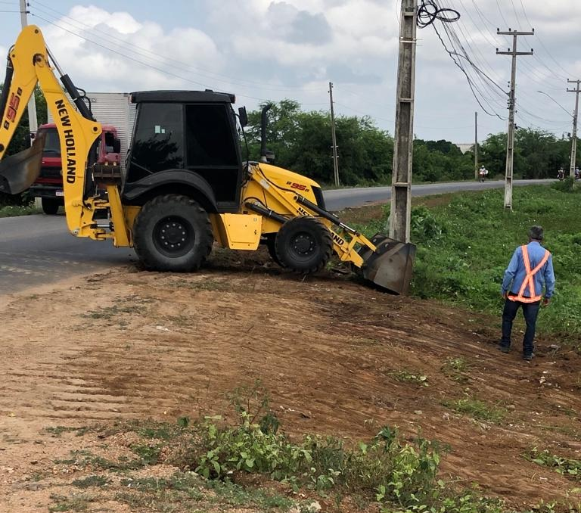
 |  |  | 0

 |  |  | 0 | 0

SERVIÇOS DE LIMPEZA MECANIZADA DE CAMADA VEGETAL E VEGETAÇÃO PEQUENA
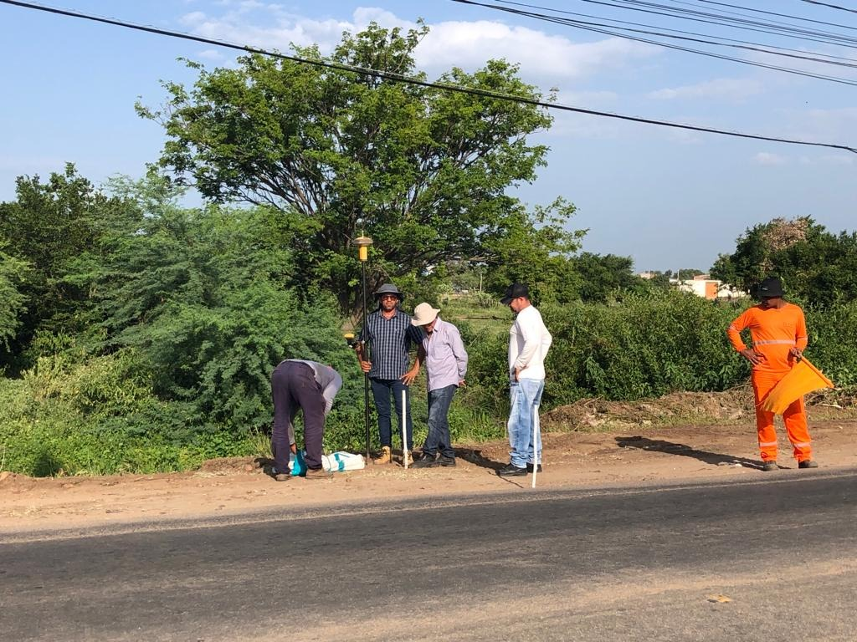
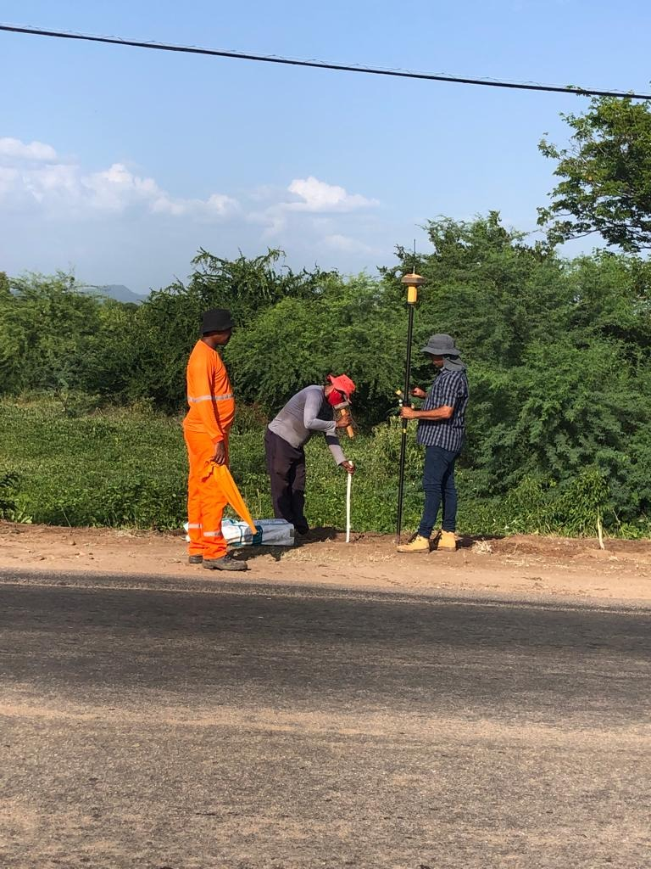

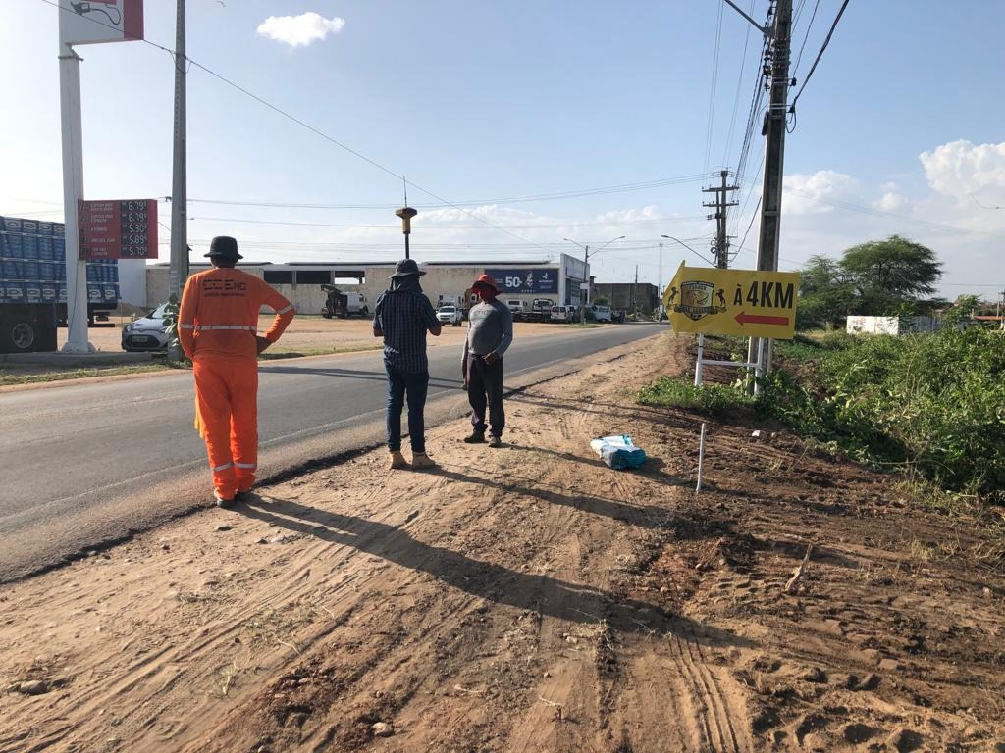

SERVICOS TOPOGRAFICOS PARA PAVIMENTACAO, INCLUSIVE NOTA DE SERVICOS, ACOMPANHAMENTO E GREIDE
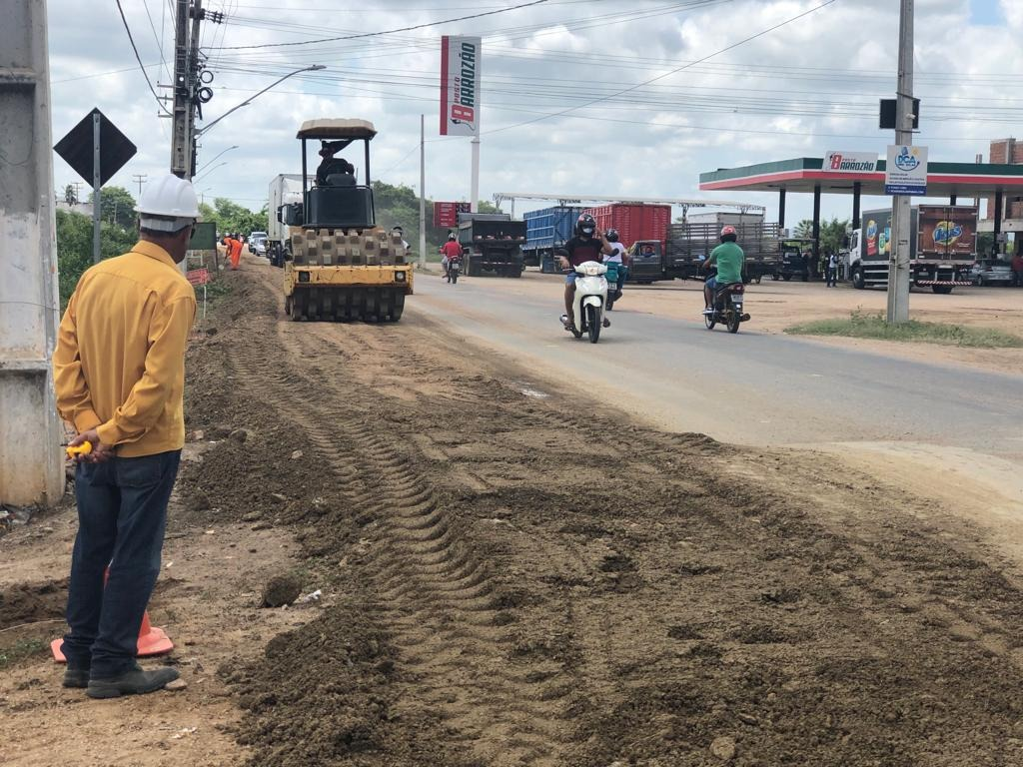
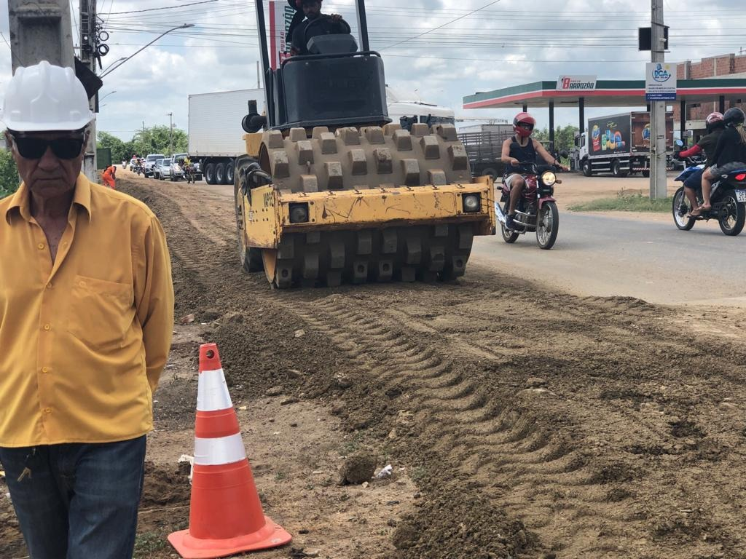

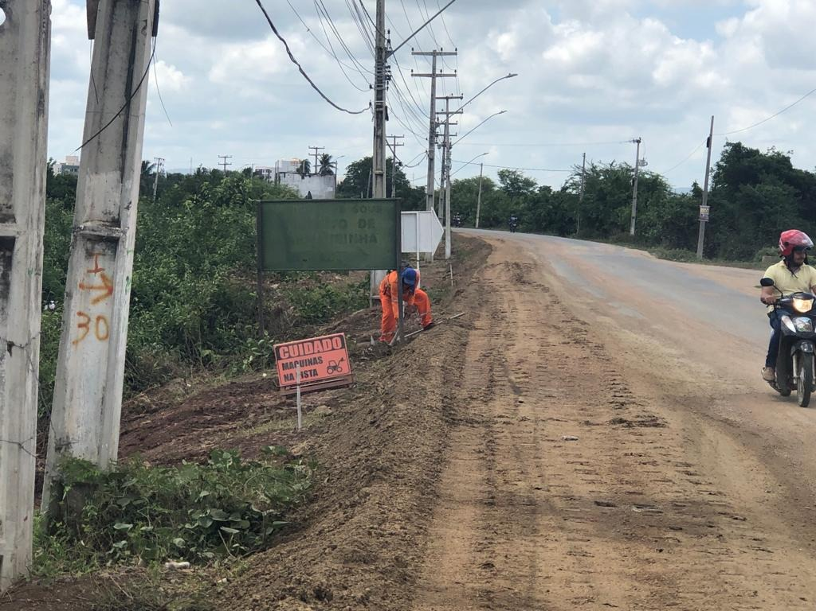
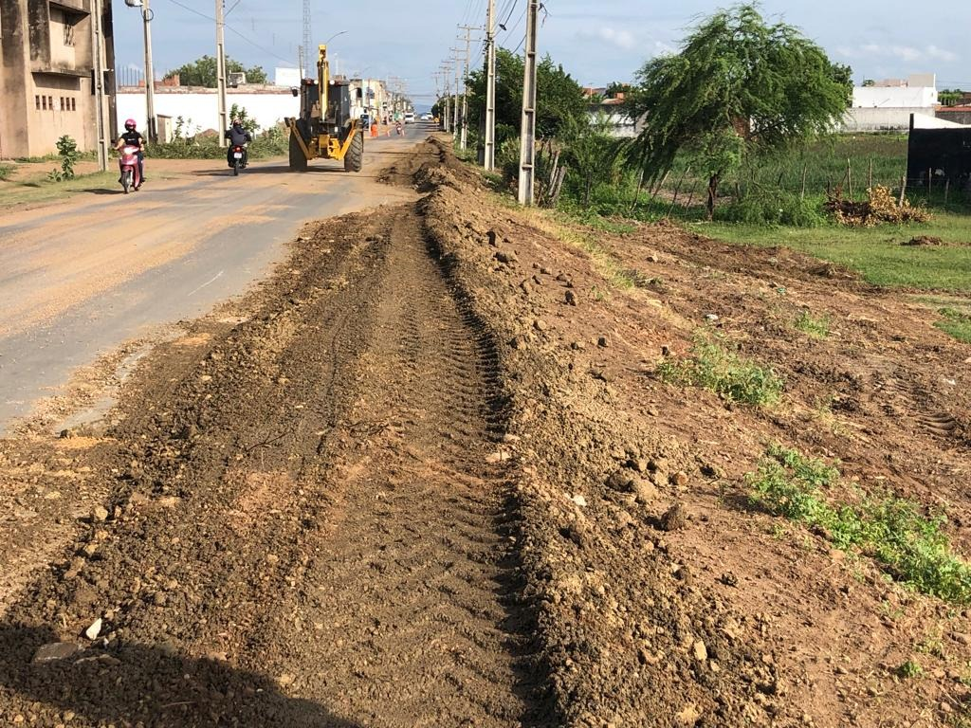

SERVICOS DE SUB-BASE E BASE ESTAB. GRANUL.S/MISTURA EXCLUSIVE TRANSPORTE
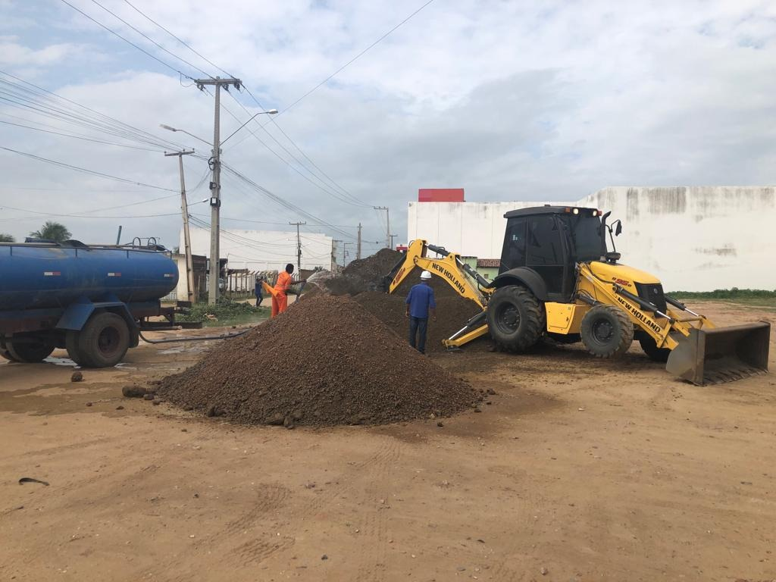
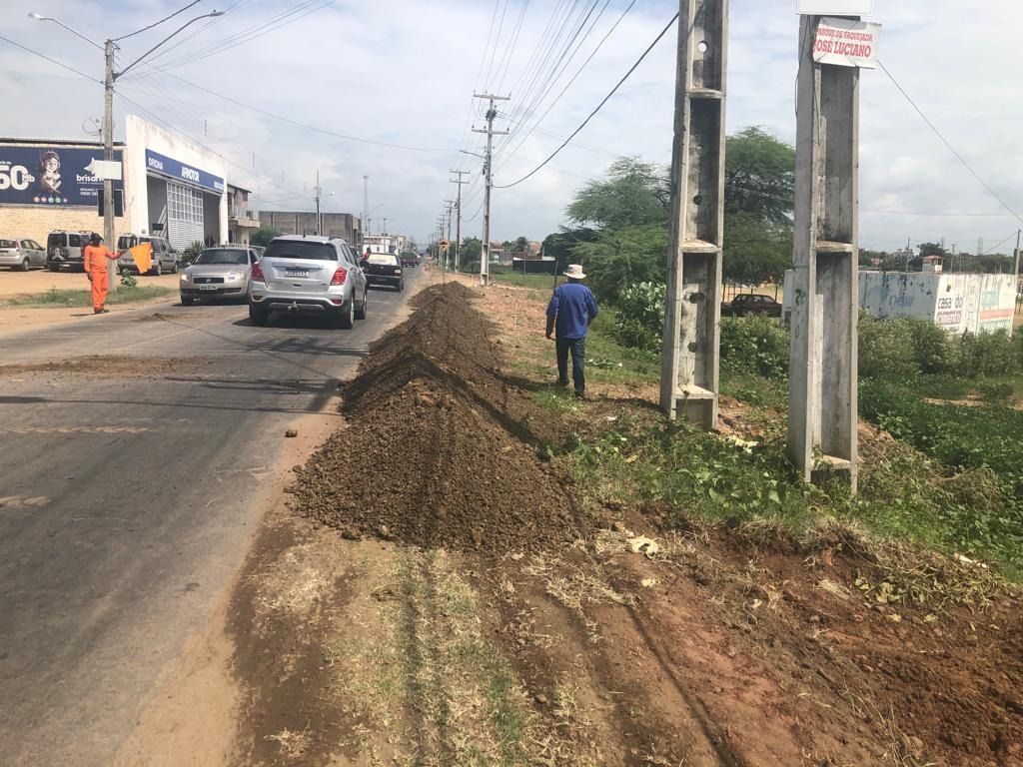

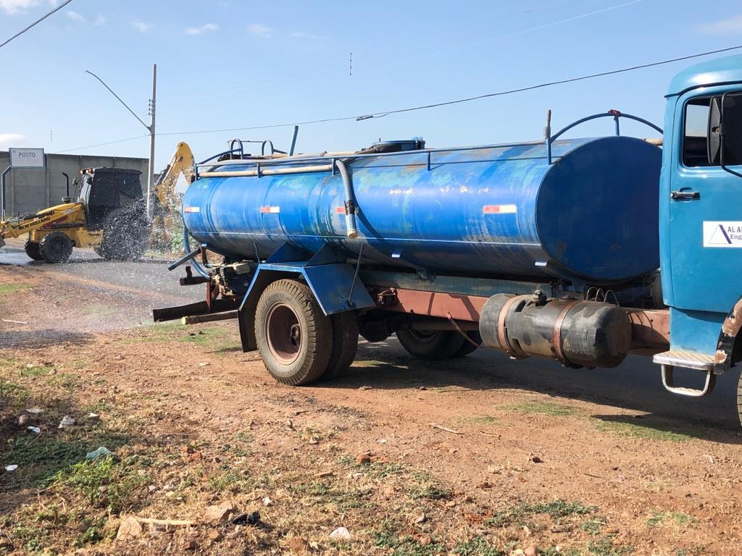

SERVICOS DE SUB-BASE E BASE ESTAB. GRANUL.S/MISTURA
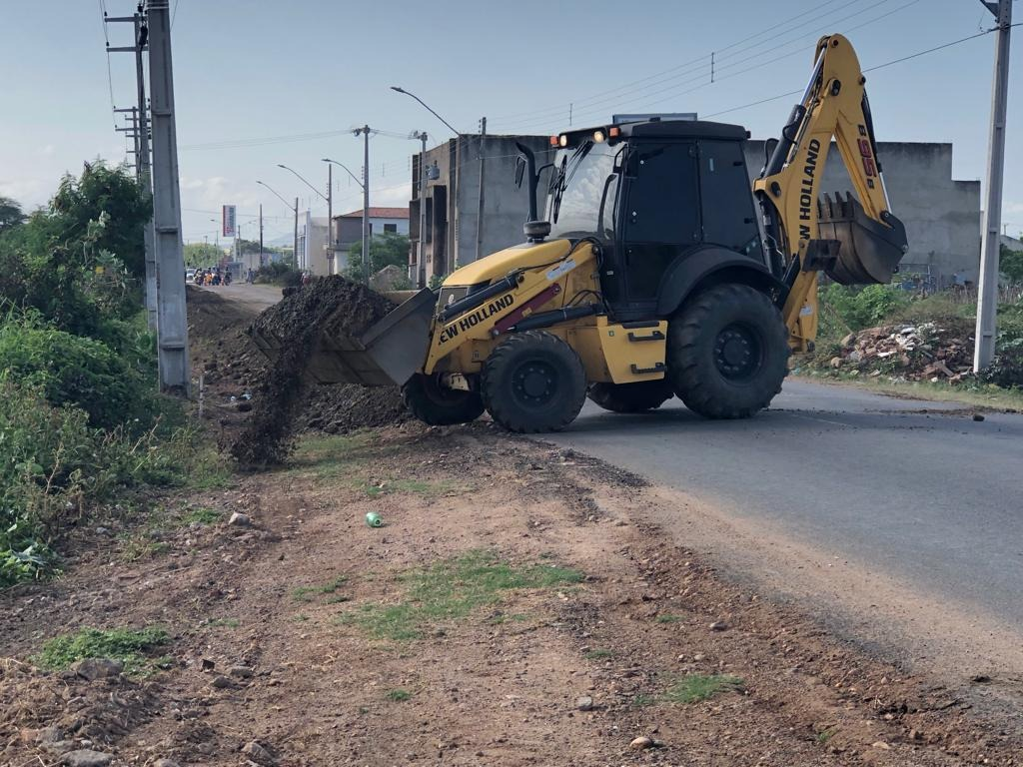
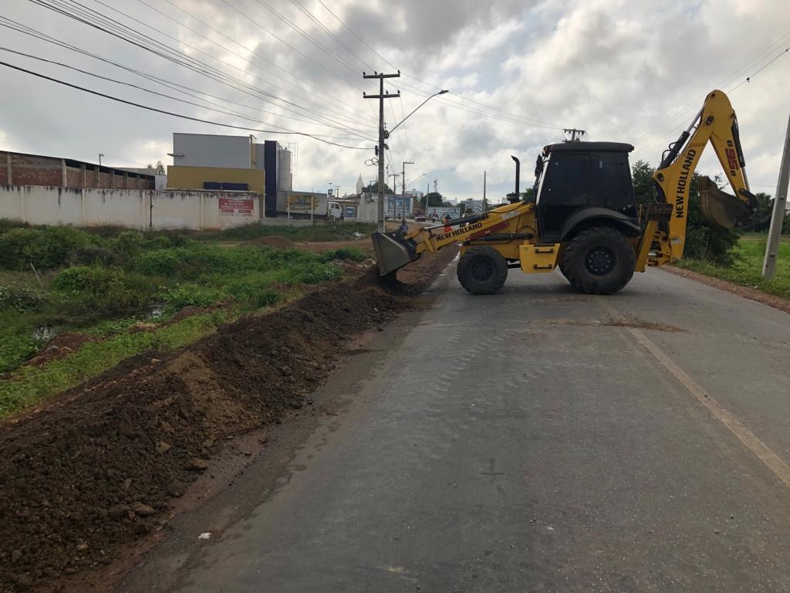

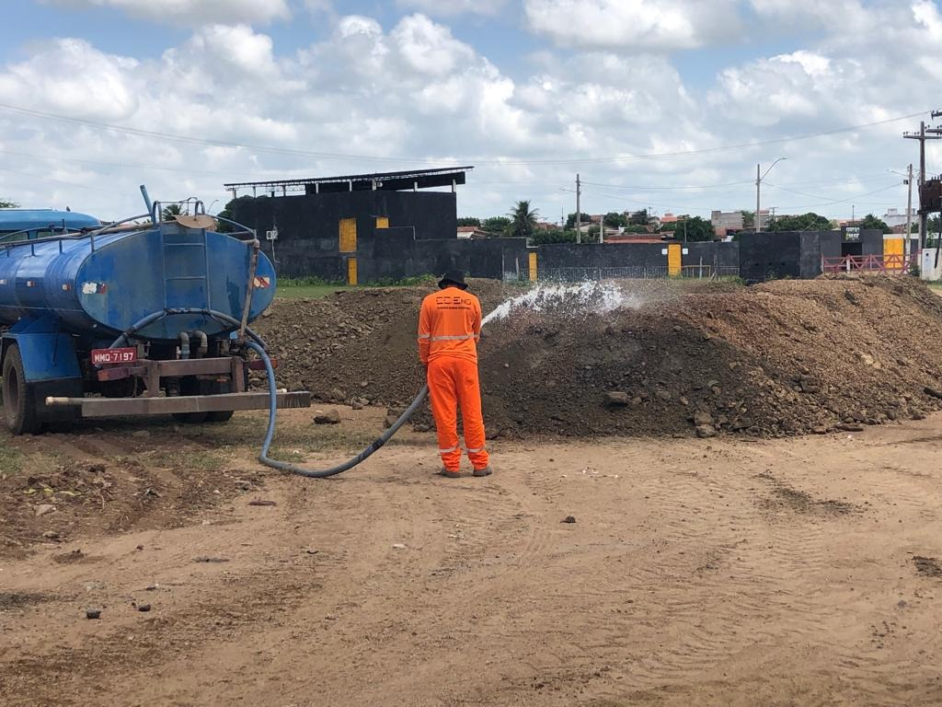

 | Claudinei Oliveira de Sousa Eng. Responsável Técnico
 | Cerqueira Correia Engenharia LTDA.

SERVICOS DE SUB-BASE E BASE ESTAB. GRANUL.S/MISTURA

